상품제안서
카카오프렌즈 다온 문구세트 | 상품코드: S40169

 |  |  |  |  |  |  | 02-713-8555 | www.synergygift.co.kr
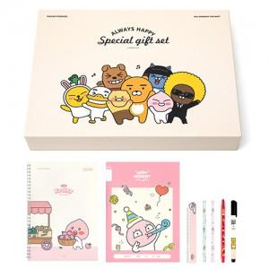 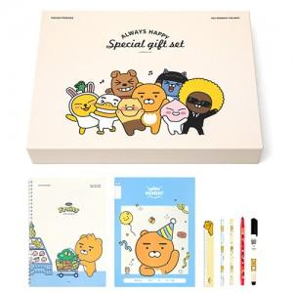 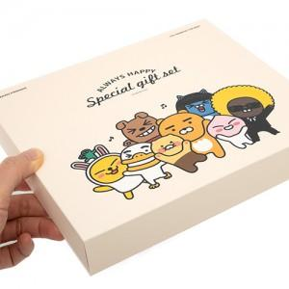

【상세/제작정보】 | <p><span style="font-size: 18.6667px;">※ 라벨지스티커(47*27mm) 무료</span></p><p><span style="font-size: 14pt;">※ 스프링노트, 15cm 자는 랜덤 출고 됩니다.</span></p><p><span style="font-size: 14pt;">※ 재고상황에 따라 구성품 변경 될 수 있습니다.</span></p>

【인쇄/포장옵션】 | 스티커 / 선물케이스

【공급단가】 | 수량 | 30~ | 50~ | 100~ | 300~ | 500~
*VAT별도 | 단가 | 5,310원 | 5,230원 | 5,110원 | 4,900원 | 4,700원

【상품 URL】 | https://www.synergygift.co.kr:443/src/goods_detail.php?gdno=40169

